注文書
第41回 全日本レディースバドミントン選手権大会 記念Ｔシャツご案内

平成21年 全日本ｼﾞｭﾆｱｿﾌﾄﾃﾆｽ大会 記念Ｔシャツ
2009 ALL JAPAN JUNIAR SOFTTENNIS CHAMPIONSHIPS SHIRAKO

《事前予約申込書》

＊記念Ｔシャツ | 販売価格：\3,000（税込）
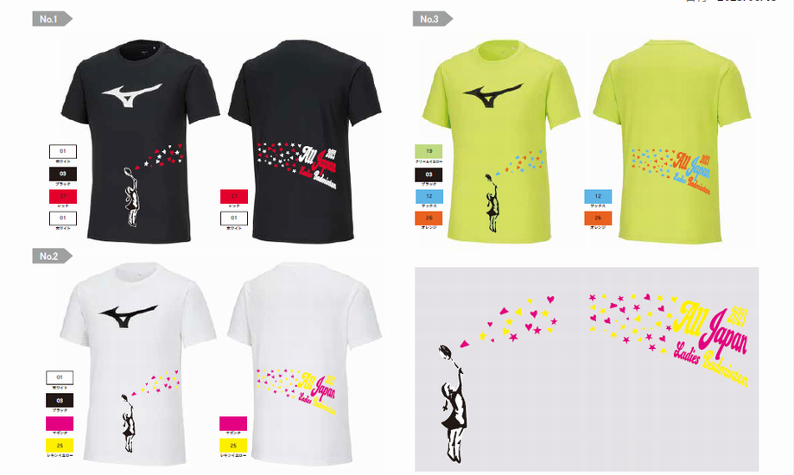

③

代表者氏名 |  |  | 電話番号

2023大会記念Tシャツ \3,000(税込) |  | サイズ
 |  | XS | Ｓ | Ｍ | Ｌ | XL | 2XL
①
②
③
合計 |  | 0 | 0 | 0 | 0 | 0 | 0

Ｔシャツ総計 | ¥3,000 | 0 | 枚 ＝ |  |  | ¥0

※サイズ参考 |  | XS | S | M | L | XL | 2XL
 | 身長 | 152～163 | 162～168 | 167～173 | 172～178 | 177～183
 | チェスト | 77～83 | 85～91 | 89～95 | 93～99 | 97～103
 | ウエスト | 63～69 | 71～77 | 75～81 | 79～85 | 83～89

お申込締切 | 6月30日（金）必着
 | MAIL：cs_info_badminton@mizuno.co.jp
●お引渡し | 代金引換（現金のみ） | ※大会会場ミズノブースにて
 | 現地でのお渡しに限らせていただきます。

●お申込み方法 | お申込みはメールにてお願い致します。

●問合せ先 | ミズノ（株） |  | 担当：長澤

この度、お客様から頂戴します個人情報は、『事前予約申込のみ』に利用させて頂くと共にミズノ（株）で
厳重に管理させて頂きます。なお、記載いただきます項目の変更やその他問い合わせなどがある場合は、
上記メールアドレスまでご連絡頂きますようよろしくお願い申し上げます。
上記にご同意の上、お手続き下さい。

65：ﾗｲﾄﾋﾟﾝｸ

